Sheet1
ギガ・セレクション 総合カタログvol.6 正誤表

発行日：2026年8月6日

本書に於きまして以下の誤りがありました。深くお詫び申し上げますとともに、ここに訂正いたします。

追記日時 | 該当箇所 | 製品 | 誤 | 正 | 補足・備考
2026-08-06 | P.92 | スチール製 レシーバタンク | 1000Lまでは基本的に混載便、車上渡し、運賃元払い（北海道、沖縄、離島除く）ですが、送り先の住所により別途費用が発生する場合があります。 | 1000Lまでは運賃元払い（北海道、沖縄、離島除く）
2026-08-06 | P.93 | ステンレス製 レシーバタンク | 混載便、車上渡し、運賃元払い（北海道、沖縄、離島除く）です。 | 772Lまでは混載便、車上渡し、運賃元払い（北海道、沖縄、離島除く）、1090Lは別途チャーター便の費用が発生します。
2026-08-06 | P.95 | エアフィルタ 交換エレメント | 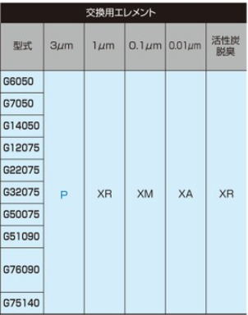 | 